상품제안서
헬케어 항균 선물세트(항균비누/항균티슈/KF80마스크) | 상품코드: S14755

 |  |  |  |  |  |  | 02-713-8555 | www.synergygift.co.kr
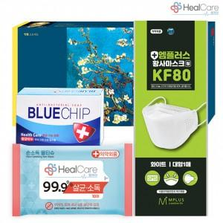

【상세/제작정보】

【인쇄/포장옵션】 | 스티커 / 포장불가능

【공급단가】 | 수량 | 100~ | 500~ | 1,000~ | 3,000~ | 5,000~
*VAT별도 | 단가 | 2,380원 | 2,300원 | 2,210원 | 2,120원 | 2,070원

【상품 URL】 | https://www.synergygift.co.kr:443/src/goods_detail.php?gdno=17515

